1ère Méd Fédérale
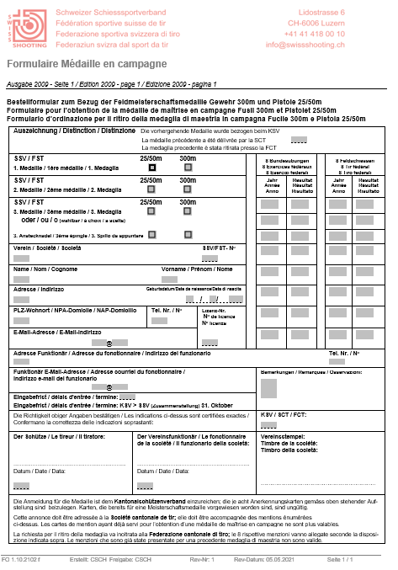
Formulaire
https://www.swissshooting.ch/fr/service/reglemente-und-formulare/

Règlement
https://www.swissshooting.ch/media/onxjk31b/dok-1102101-f.pdf

